Dashboard
GitHub Copilot SKUs, Licenciamiento, Seguridad y Ecosistema 360 |  |  |  |  |  |  |  |  | Plan | Precio USD/User/Mes | Plan | AI Credits/User/Mes
Dashboard ejecutivo | Actualizado 2026-06-04 | Autor: Carlos Crudo | CloudSolutionsIoT® |  |  |  |  |  |  |  |  | Free | 0 | Free | 0
 |  |  |  |  |  |  |  |  | Student | 0 | Student | 0
Planes analizados |  | Planes empresa |  | AI Credit USD |  | Business USD/mes |  | Enterprise USD/mes | Pro | 10 | Pro | 1500
 |  |  |  |  |  |  |  |  | Pro+ | 39 | Pro+ | 7000
 |  |  |  |  |  |  |  |  | Max | 100 | Max | 20000
 |  |  |  |  |  |  |  |  | Business | 19 | Business | 1900
Resumen comparativo |  |  |  |  |  |  |  |  | Enterprise | 39 | Enterprise | 3900
Plan | Segmento | Precio USD/User/Mes | AI Credits/User/Mes | USD equiv. créditos | Gobierno central | DPA/No entrenamiento | IP indemnity | Uso recomendado
Free | Individual | $0.00 | 0 | $0.00 | No | No empresarial | No | Prueba personal
Student | Educativo | $0.00 | 0 | $0.00 | No | No empresarial | No | Estudiantes verificados
Pro | Individual | $10.00 | 1,500 | $15.00 | No | No empresarial / opt-out | No | Freelance/individual
Pro+ | Individual | $39.00 | 7,000 | $70.00 | No | No empresarial / opt-out | No | Power user individual
Max | Individual | $100.00 | 20,000 | $200.00 | No | No empresarial / opt-out | No | Alto volumen agentic
Business | Empresa | $19.00 | 1,900 | $19.00 | Sí | Sí | Sí | Equipos y PyMEs
Enterprise | Empresa | $39.00 | 3,900 | $39.00 | Sí | Sí | Sí | Enterprise/GHEC/compliance

Precio mensual por usuario
AI Credits incluidos por usuario
Recomendación ejecutiva
Escenario | Recomendación
Uso personal/laboratorio | Free para iniciar; Pro/Pro+ si se requiere uso diario y modelos avanzados.
Estudiante | Student si cumple verificación GitHub Education; no usarlo como licencia corporativa.
Empresa PyME / equipo DevOps | Business por control de usuarios, políticas, DPA, pool de créditos y costo controlado.
Empresa regulada / multi-org | Enterprise sobre GitHub Enterprise Cloud con SSO/SCIM, budgets, content exclusion y gobierno central.
Código de cliente privado | Evitar cuentas individuales; usar Business/Enterprise y documentar políticas de privacidad, seguridad y uso de IA.

Refuerzo 360 agregado: Mobile, Modelos AI, Foundry, Multi-cloud, Agentes, MCP y Zero Trust

Bloque agregado | Cobertura nueva | Decisión ejecutiva | Riesgo cubierto | Hoja destino
GitHub Mobile iOS/Android | Chat móvil, repos, PR, extensiones, compra in-app, MDM/SSO | Permitir solo con políticas y controles de dispositivo | Exposición de código desde móvil | 10_Mobile_iOS_Android
Modelos OpenAI/Claude/Gemini/otros | Modelo por plan/interfaz, hosting, AI Credits, BYOK | Controlar modelos y budgets | Costo variable / datos a proveedores | 11_Modelos_Foundry_AI
Azure Foundry / GitHub Models | POC en GitHub Models, producción en Foundry con Azure billing | Separar asistencia Copilot de runtime productivo IA | Confusión de costos y alcance | 11_Modelos_Foundry_AI
Multi-cloud Azure/AWS/GCP | Uso con IaC, GitHub Actions, CLI, OIDC, MCP/extensiones | No se licencia por nube, se gobierna por repos/identidad | Permisos cloud excesivos / secrets | 14_Decision_360
Agentic C2/C3 + Zero Trust | Agent Mode, Cloud Agent, MCP, firewall, branch protection, CodeQL | Piloto controlado con PR humano y seguridad obligatoria | Prompt injection / exfiltración / cambios no validados | 12_Agentes_ZeroTrust

Actualización v3 agregada: políticas organización/enterprise, auditoría, REST API, rate limits, GHES, IDEs, Agent Mode, ingeniería rápida y Agentic C2/C3 Zero Trust. Ver hojas 15 a 24.

13_Diagrama_360
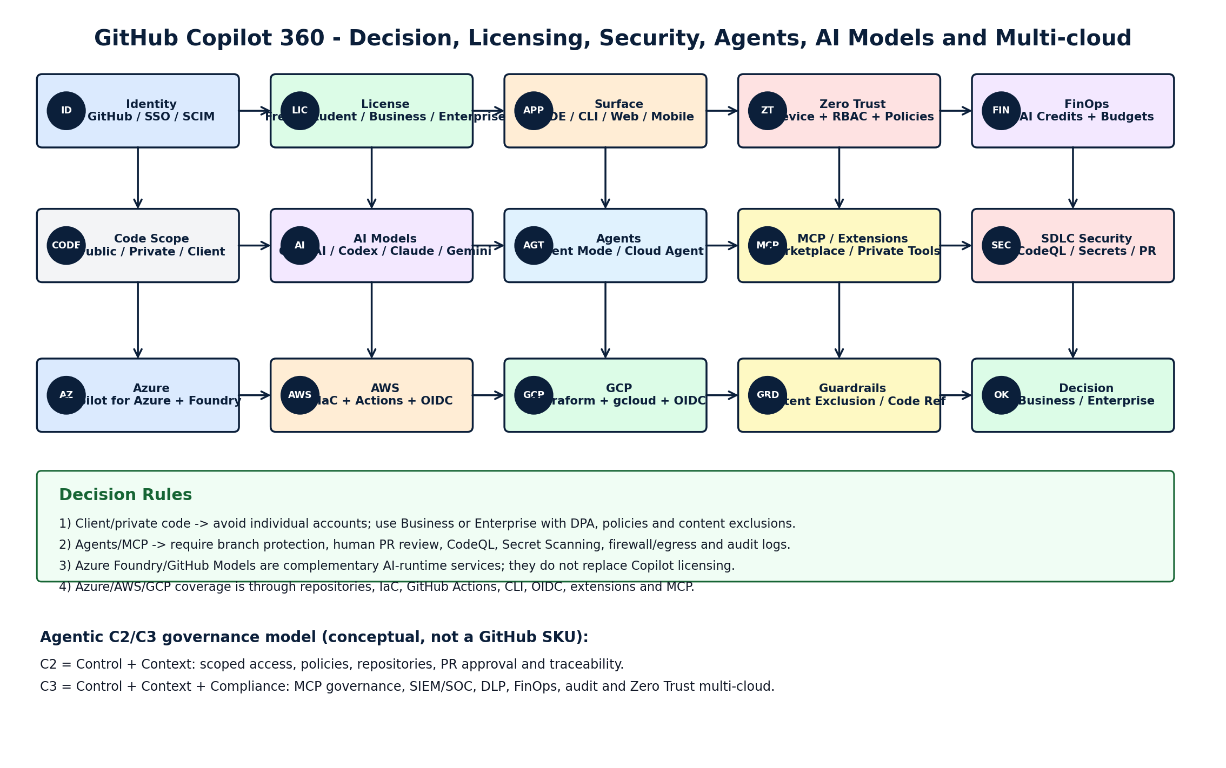
Diagrama lógico 360 - GitHub Copilot: licenciamiento, seguridad, agentes, modelos, mobile y multi-cloud
Lectura: empezar por identidad/licencia, decidir ámbito del código, habilitar controles Zero Trust, elegir agente/modelo, integrar con Azure/AWS/GCP y medir consumo/seguridad.

👤 Identidad GitHub Account 2FA / SSO / SCIM |  |  | 💳 Licencia Free | Student | Pro Business | Enterprise |  |  | 📱 Dispositivo IDE | CLI | GitHub.com Mobile iOS/Android |  |  | 🔐 Zero Trust Device + Identity Least Privilege
 |  | ➜ |  |  | ➜ |  |  | ➜

 | ⬇ |  |  | ⬇ |  |  | ⬇ |  | ⬇

📦 Código Público / Privado Cliente / Distribuido |  |  | 🧠 Model Router OpenAI/Codex Claude/Gemini/otros |  |  | 🤖 Agentes Agent Mode Cloud Agent Code Review |  |  | 🔌 MCP / Extensiones Marketplace Privadas / Tools
 |  | ➜ |  |  | ➜ |  |  | ➜

 | ⬇ |  |  | ⬇ |  |  | ⬇ |  | ⬇

☁️ Azure Copilot for Azure Foundry / Azure AI |  |  | ☁️ AWS IaC + Actions OIDC + Cloud CLI |  |  | ☁️ GCP Terraform + gcloud Actions + OIDC |  |  | 📊 FinOps AI Credits Budgets / Chargeback
 |  | ➜ |  |  | ➜ |  |  | ➜

 | ⬇ |  |  | ⬇ |  |  | ⬇ |  | ⬇

🛡️ Seguridad SDLC CodeQL Secret Scanning Dependency Review |  |  | 🚧 Guardrails Content Exclusion Code Referencing Branch Protection |  |  | 👁️ Observabilidad Audit Logs Agent Sessions SIEM/SOC |  |  | ✅ Decisión Business mínimo Enterprise regulado
 |  | ➜ |  |  | ➜ |  |  | ➜

Regla 1: si hay código de cliente o repos privados empresariales, evitar licencias individuales y usar Business/Enterprise.
Regla 2: si se habilitan agentes/MCP, exigir branch protection, revisión humana, CodeQL, Secret Scanning, firewall/egress y auditoría.
Regla 3: Azure Foundry/GitHub Models son ecosistema complementario; no reemplazan el licenciamiento de Copilot ni su gobierno.
Regla 4: AWS/GCP son cubiertos por Copilot vía código, IaC, Actions, CLI, OIDC, extensiones o MCP; no existe un SKU Copilot por nube.
Regla 5: Mobile debe habilitarse con 2FA/SSO, políticas de organización/enterprise y MDM/MAM si hay datos o código sensible.

21_Diagrama_C2C3_ZeroTrust
Diagrama lógico — Decisión Copilot 360 + Agentic C2/C3 + Zero Trust
Flujo recomendado para elegir plan, activar políticas, controlar agentes, integrar modelos y auditar la organización.
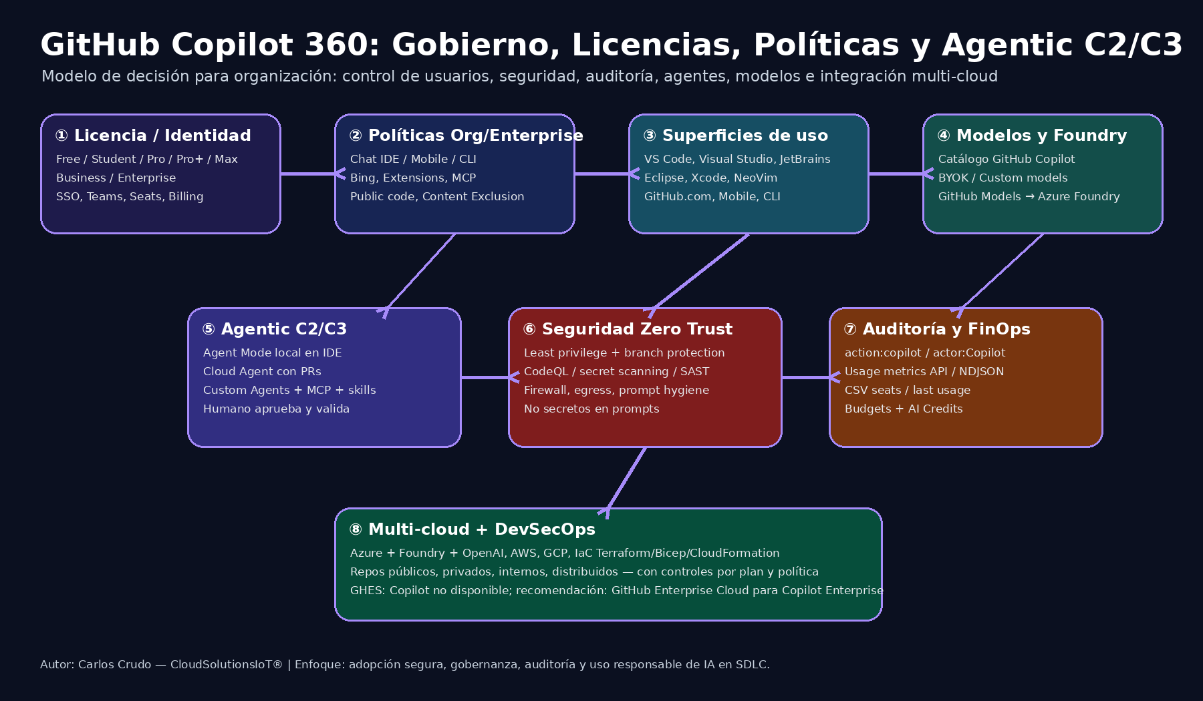
1. Identidad y licencia Free / Student / Pro / Business / Enterprise Seats, SSO, Teams, Budgets |  |  |  | 2. Políticas IDE Chat, Mobile, CLI, Extensions Bing, Public Code, Content Exclusion |  |  | 3. Superficies VS Code, Visual Studio, JetBrains GitHub.com, Mobile, CLI
 |  |  | → |  |  | →

 | ↓ |  |  |  | ↓ |  |  | ↓

4. Modelos OpenAI/GPT, Claude, Gemini, MAI BYOK, Custom Models, Foundry |  |  |  | 5. Agentic C2/C3 Agent Mode, Cloud Agent, Custom Agents MCP + Skills + Code Review |  |  | 6. Zero Trust Least privilege, egress, secrets Branch protection, CODEOWNERS, SIEM
 |  |  | → |  |  | →

 |  |  |  |  | ↓

 |  | 7. Multi-cloud SDLC Azure + Foundry + AWS + GCP + IaC Repos públicos/privados/internos/distribuidos Human-in-the-loop antes de merge/deploy

Decisión | Criterio | Recomendación
Necesito control de usuarios/políticas | Sí | Business mínimo; Enterprise si hay varias organizaciones, compliance y SIEM
Necesito auditar cambios y agentes | Sí | Audit log + action:copilot + actor:Copilot + SIEM
Uso agentic en repos críticos | Sí | Branch protection, CODEOWNERS, required checks, egress y repos habilitados selectivamente
Tengo GHES | Sí | Copilot no disponible en GHES; evaluar Enterprise Cloud/híbrido

28_Diagrama_Ejecutivo
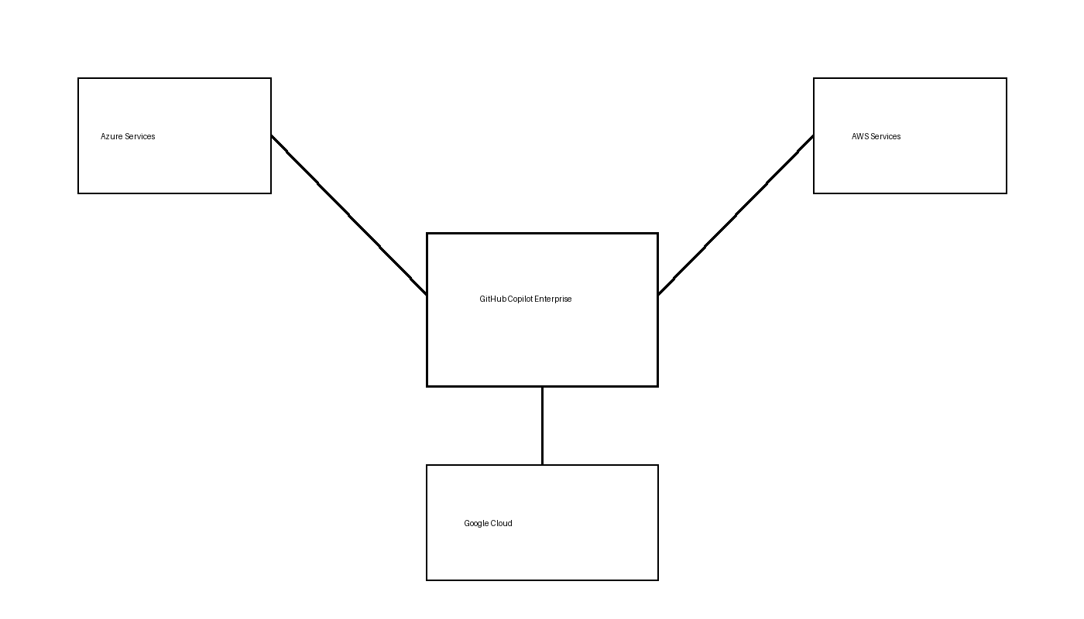
Arquitectura Ejecutiva 360 GitHub Copilot

31_Arquitectura_360_v6
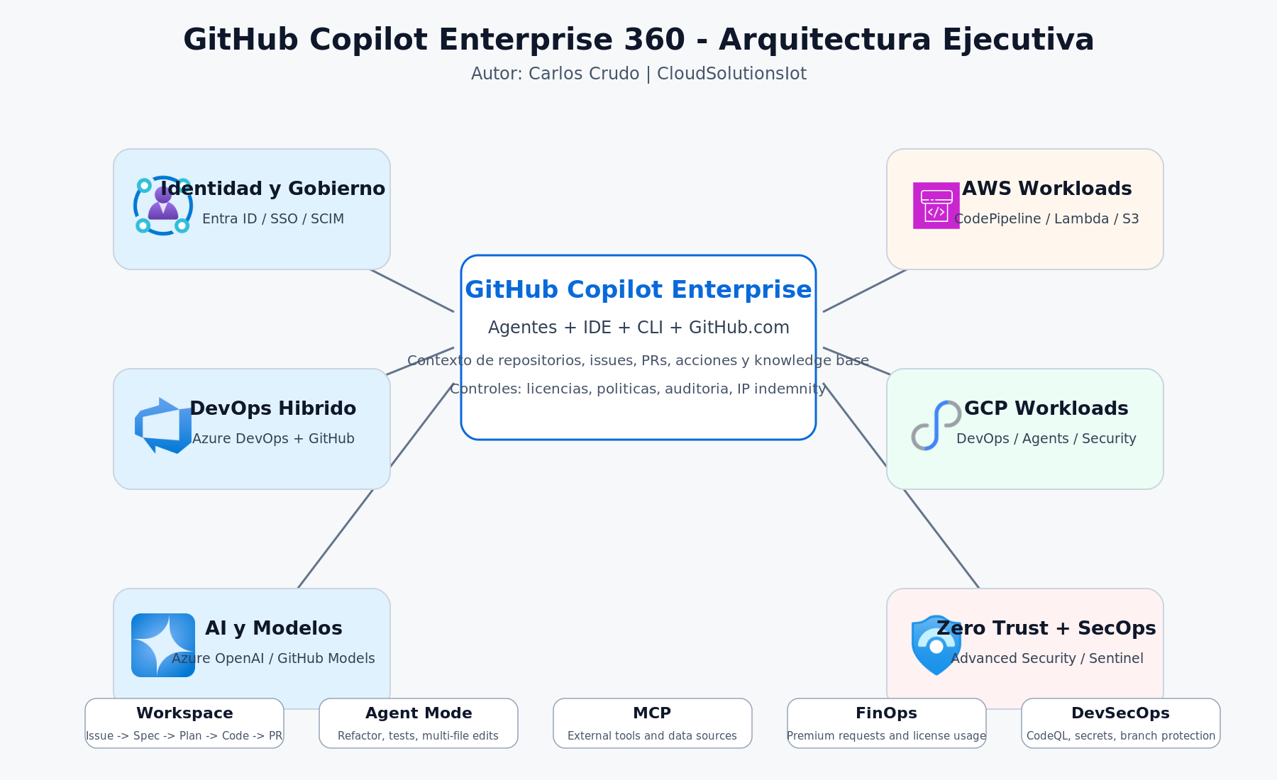
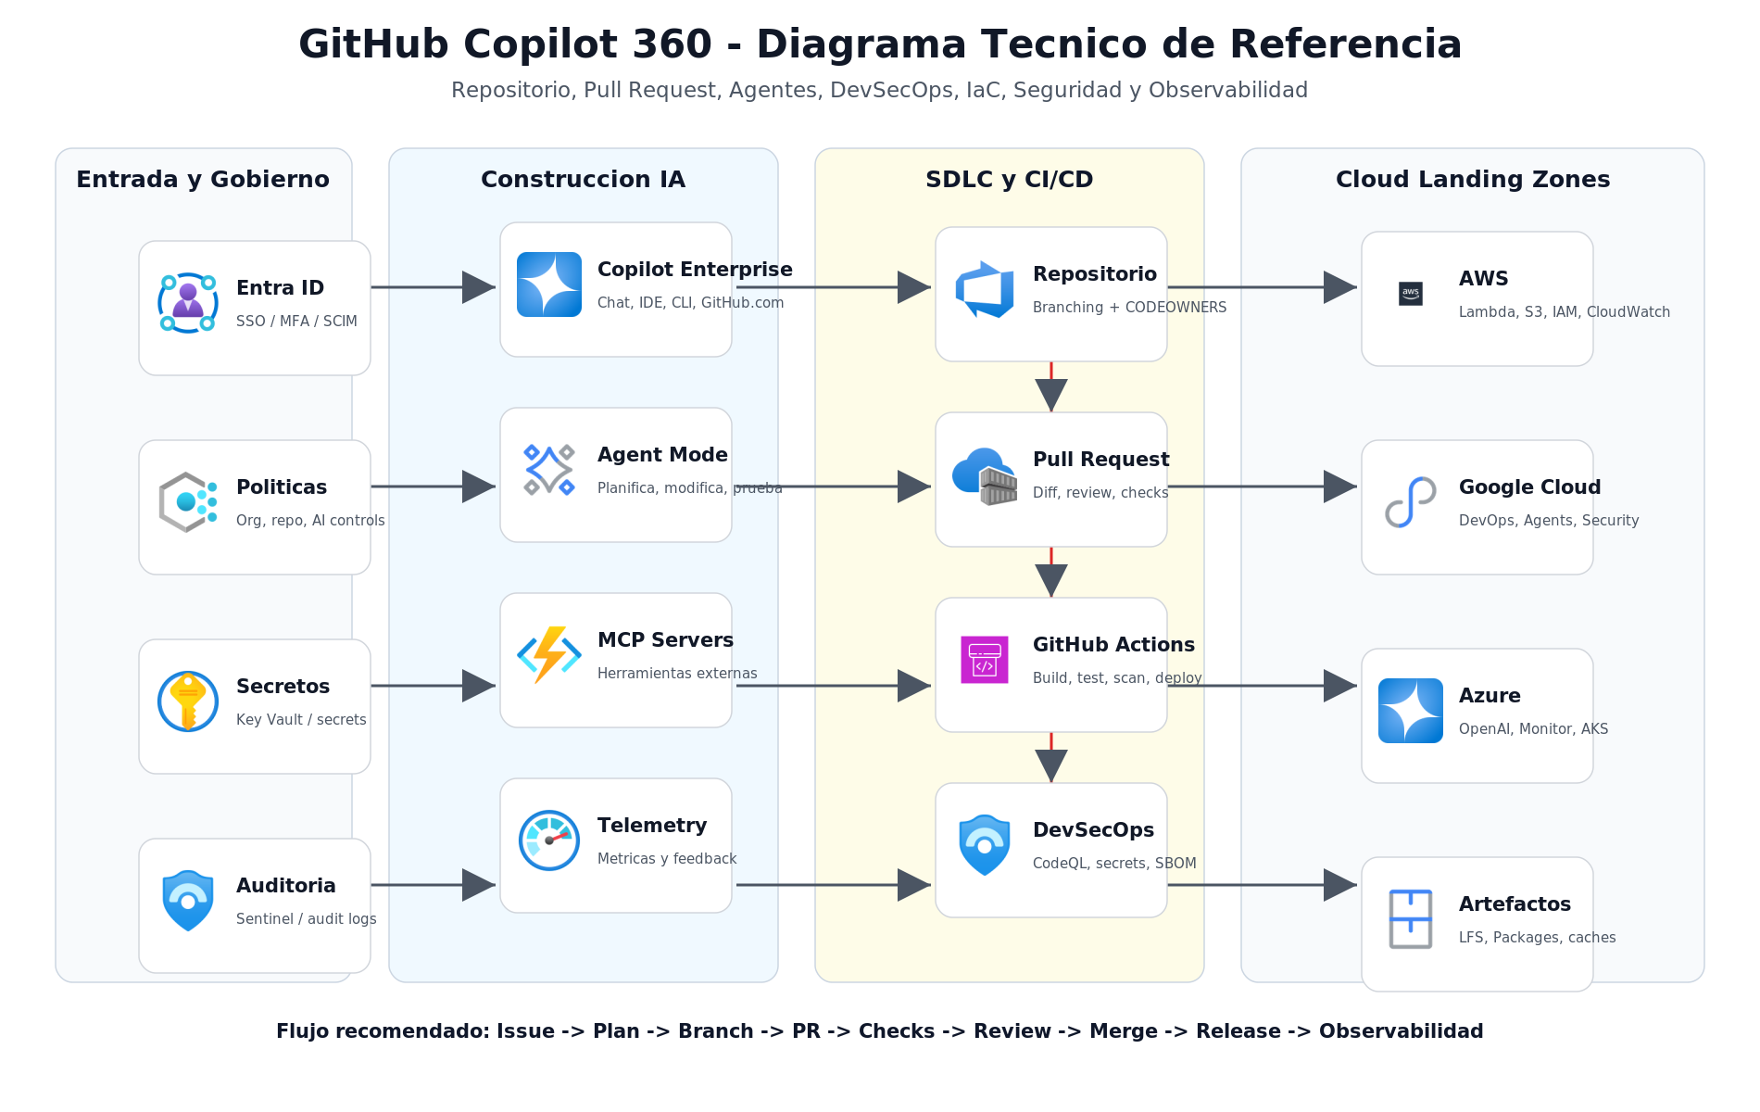
Arquitectura Enterprise 360 - GitHub Copilot v6
Autor: Carlos Crudo | CloudSolutionsIot | Version v6 | Fecha: 2026-06-04

33_Repositorio_PR_Refactor
Refactorizacion, Pull Request y gestion de cambios
Autor: Carlos Crudo | CloudSolutionsIot | Version v6 | Fecha: 2026-06-04

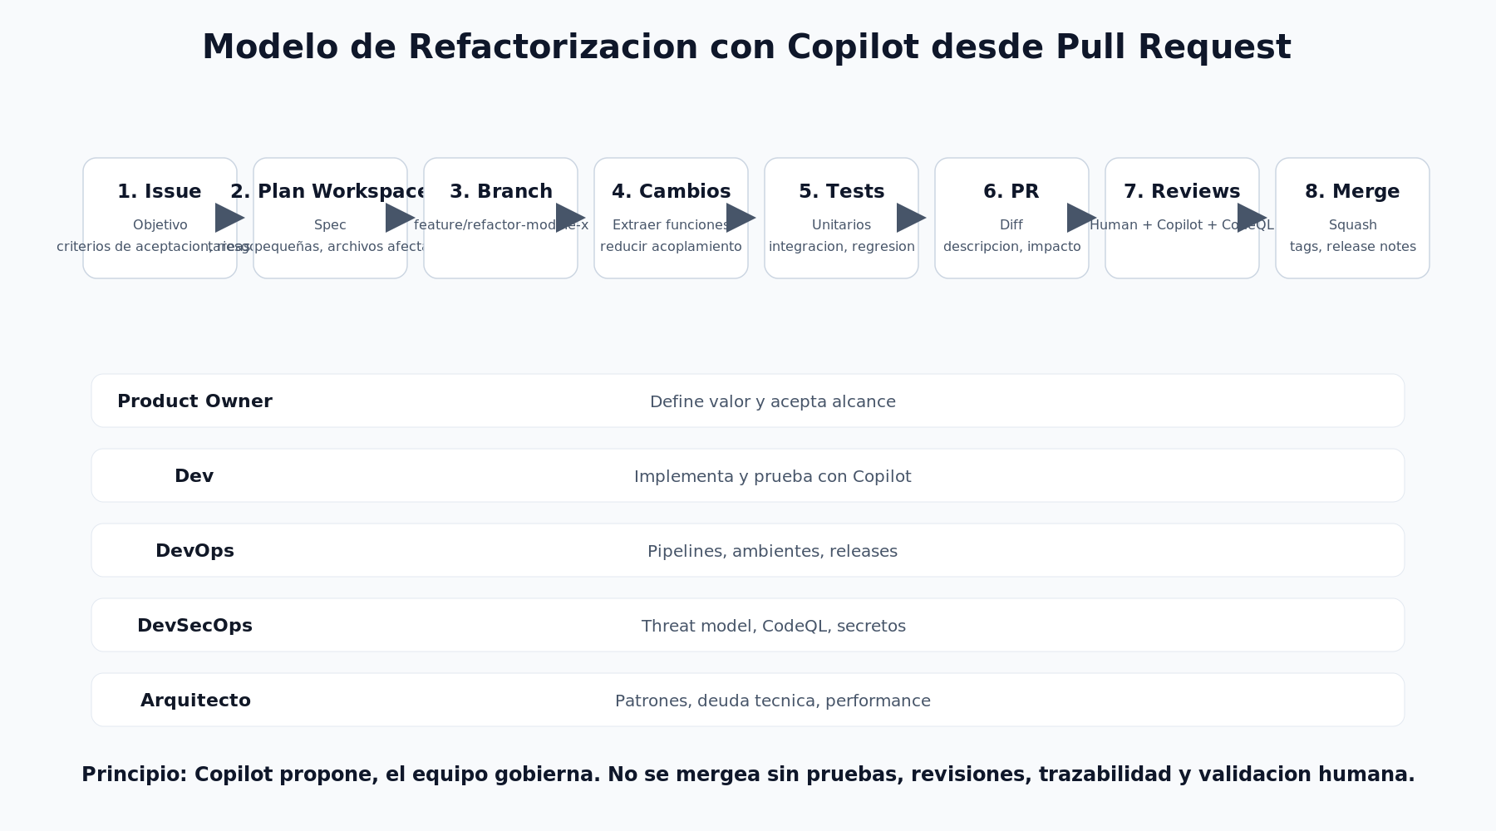

Etapa | Como se trabaja | Rol responsable | Control
Crear Issue | Redactar objetivo, criterio de aceptacion, archivos sensibles, riesgos y metricas de exito | Producto / Arquitectura | Issue template
Generar plan | Usar Copilot Workspace o Agent Mode para dividir tareas pequeñas y validar plan antes de editar | Dev + Tech Lead | Spec + plan editable
Crear branch | Usar branch corta y trazable: feature/refactor-auth-cache o fix/memory-leak-worker | Dev | Branch protegido
Refactor incremental | Extraer funciones, interfaces, clases y modulos. Mantener cambios pequeños y testeables | Dev + Copilot | Commits atomicos
Pruebas | Generar unit tests, regresion, performance y seguridad. Ejecutar local y en pipeline | DevOps / DevSecOps | Checks obligatorios
Pull Request | Descripcion clara: que cambia, por que, riesgos, rollback, capturas y resultados de pruebas | Dev | PR template
Revision | Code owners, Copilot review, CodeQL, secret scanning, SAST/DAST y aprobacion humana | DevSecOps + Arquitecto | Aprobaciones
Merge y release | Squash merge, tags, changelog, release notes y observabilidad post-deploy | DevOps | Release trazable

